Inscriptions DOUBLES
 | 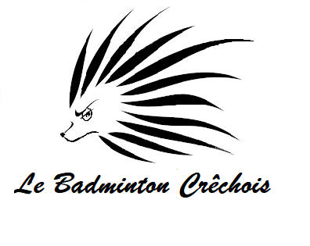 | 7ème Edition du Tournoi National de DOUBLES de CRECHES SUR SAONE |  |  |  |  | 25 et 26 mars 2023

 |  |  |  |  | Date Limite Inscription : | Le 9 mars 2023
 | NOM DU CLUB :
 | SIGLE DU CLUB : |  |  |  | Inscriptions à renvoyer à: | Mme Cindy GELIN
 | RESPONSABLE : |  |  |  | (cachet de la poste faisant foi) | 187 Impasse du Clos Magnin
 | TELEPHONE * Obligatoire : |  |  |  |  | 71680 CRECHES SUR SAONE
 | MAIL * Obligatoire :
 |  |  |  |  | et par e-mail à : | badcreches@gmail.com

 | Renseignements : |  |  |  |  | Nb joueurs | Montant | Total
 | => par mail : badcreches@gmail.com |  |  |  | Nbr inscrits (1 tableau) : | 0 | 18 € | 0 €
 | => par téléphone : Mme Cindy GELIN au 06 89 64 18 49 |  |  |  | Nbr inscrits (2 tableaux) : | 0 | 21 € | 0 €
 |  |  |  |  |  |  | Total | 0 €

 | Règlement par chèque à l'ordre de Le Badminton Crêchois
 | ou par virement
 |  |  |  |  | DOUBLE DAME/ HOMME |  | DOUBLE MIXTE
 | Nom | Prénom | Sexe | N° licence | Double avec | Club | Mixte avec | Club | Nb
 | DUPONT | Pierre | H/F | xxxxx | NOM Prénom |  | NOM Prénom
1 |  |  |  |  |  |  |  |  | 0
2 |  |  |  |  |  |  |  |  | 0
3 |  |  |  |  |  |  |  |  | 0
4 |  |  |  |  |  |  |  |  | 0
5 |  |  |  |  |  |  |  |  | 0
6 |  |  |  |  |  |  |  |  | 0
7 |  |  |  |  |  |  |  |  | 0
8 |  |  |  |  |  |  |  |  | 0
9 |  |  |  |  |  |  |  |  | 0
10 |  |  |  |  |  |  |  |  | 0
11 |  |  |  |  |  |  |  |  | 0
12 |  |  |  |  |  |  |  |  | 0
13 |  |  |  |  |  |  |  |  | 0
14 |  |  |  |  |  |  |  |  | 0
15 |  |  |  |  |  |  |  |  | 0

